Layout THE
BẢN DEMO THIẾT KẾ:
COMPANY PROFILE: THE HUMAN EXPRESS
Trang | Kích thước | Mục đích | Nội dung | Hình ảnh
1 | 1600x1600 | Bìa company profile | Tên công ty: THE HUMAN EXPRESS - THE Cầu nối của bạn đến Thị trường toàn cầu | để trơn thêm hình graphic như trên guidlines nhé
2 | 1600x1600 | Mục lục (Table of contents) | 01. Về công ty The Human Express - Vị thế, sứ mệnh, tầm nhìn - Triết lý kinh doanh - Lợi thế cốt lõi tạo dựng giá trị 02. Các dịch vụ cung cấp - Air Express - Dịch Vụ Chuyên Tuyến Hàn Quốc - Việt Nam
3 | 1600x1600 | Mục lục (Table of contents) | 03. Hệ thống vận hành - Công nghệ - Quy trình 04. Thành tựu | để tràn với trang 2 giúp em nhé
4 | 1600x1600 | Chuyển trang | 01. Giới thiệu về The Human Express

 |  | Thông tin | About us: The Human Express (T.H.E) là công ty chuyên cung cấp dịch vụ chuyển phát nhanh quốc tế, với sứ mệnh đồng hành và nâng cao năng lực cạnh tranh của doanh nghiệp Việt trên thị trường toàn cầu, mang đến những phương thức và sản phẩm tối ưu cho các sellers trong ngành POD và Dropshipping.

5 | 1600x1600 | Vị thế, sứ mệnh, tầm nhìn | Vị thế: THE đóng vai trò không chỉ cung cấp dịch vụ mà còn là cầu nối, đưa doanh nghiệp Việt từng bước tiếp cận và mở rộng ra thị trường quốc tế thông qua các giải pháp thực tế. Sứ mệnh: Trở thành nhà cung cấp dịch vụ logistics đáng tin tưởng nhất trong ngành công nghiệp chuỗi cung ứng Tầm nhìn: Xây dựng chuỗi cung ứng thông minh, kết nối toàn cầu với hệ thống vận chuyển được tích hợp công nghệ hiện đại, thông minh tối ưu tích hợp trong cùng một quy trình. | Background: sử dụng hình ảnh cây cầu, máy bay, hàng hóa vận chuyển ... bố cục như này nhé ạ
6 | 1600x1600 | Triết lý kinh doanh | Luôn đặt quyền lợi khách hàng lên hàng đầu, không ngừng tạo ra giá trị nhờ các dịch vụ cung ứng đáng tin cậy | icon 1: Khoa học và công nghệ icon 2: Data insight icon 3: Kinh nghiệm icon 4: Bền vững
7 | 1600x1600 | 3 lợi thế tạo ra giá trị cốt lõi | 1. Công nghệ hiện đại - Tối ưu hóa quy trình vận chuyển: Cung cấp giải pháp toàn diện từ tạo đơn hàng, theo dõi vận chuyển đến thanh toán, tất cả gói gọn trên một nền tảng duy nhất - Dễ dàng sử dụng, tiết kiệm thời gian & chi phí 2. Dịch vụ chuyên nghiệp - Hỗ trợ thông quan và vận chuyển: Dịch vụ bảo hiểm vận chuyển, xử lý nhanh chóng, không mất thời gian và không phát sinh chi phí - Tư vấn tận tâm: Đội ngũ support 24/7 sẵn sàng đưa ra giải pháp vận chuyển tối ưu, phù hợp với từng nhu cầu. 3. Vì doanh nghiệp Việt - Thấu hiểu khó khăn của doanh nghiệp & am hiểu thị trường: THE mang đến những giải pháp vận chuyển tối ưu nhất - Mang giá trị văn hóa Việt ra thế giới: Đưa các sản phẩm thủ công mỹ nghệ, nông sản, và hàng công nghiệp nhẹ đặc trưng của Việt Nam đến người tiêu dùng quốc tế, đóng vai trò là cầu nối văn hóa và thương mại. | Một một mục để 1 ảnh icon hoặc graphic thể hiện
8 | 1600x1600 | Chuyển trang | 02. DỊCH VỤ CUNG CẤP | 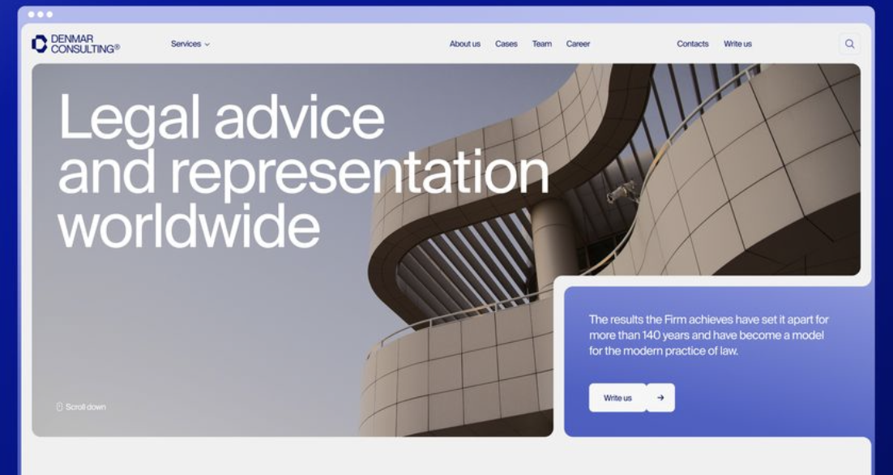 Ảnh kho hàng dùng ảnh này thiết kế text vào https://www.freepik.com/premium-photo/logistics-transports-collage-design_292641022.htm#fromView=search&page=1&position=37&uuid=13d0c078-ae97-4bb5-a383-9673d01a2e8c&new_detail=true
9 | 1600x1600
10 | 1600x1600 | Phương thức vận chuyển của THE: (trình bày bằng 2 mặt) | Air Express: DHL, UPS, Fed Ex (đưa logo 3 bên này vào nhé) Hình thức vận chuyển nhanh bằng đường hàng không được cung cấp bởi 3 công ty hàng đầu trong lĩnh vực vận chuyển: - Đặc điểm nổi bật: + Thời gian vận chuyển ngắn: Giao hàng nhanh trong 1-3 ngày làm việc quốc tế. + Theo dõi đơn hàng (Tracking): Hỗ trợ theo dõi thời gian thực qua hệ thống online. + Hỗ trợ đặc biệt: Chuyển phát các loại hàng hóa như hàng dễ hỏng, hàng giá trị cao, và tài liệu quan trọng. + Mạng lưới rộng: Hoạt động tại hơn 220 quốc gia và vùng lãnh thổ.
11 |  |  | Air Cargo: Vận chuyển sử dụng khoang hàng của máy bay chở khách để vận chuyển. Đây là một phương thức vận chuyển hiệu quả cho các loại hàng hóa cần giao nhanh, có giá trị cao hoặc yêu cầu bảo quản đặc biệt. (đưa icon) 3. Air Charter: hình thức vận chuyển hàng hóa sử dụng máy bay thuê bao chuyên dụng, cho phép khách hàng linh hoạt lựa chọn thời gian, tuyến bay và loại máy bay phù hợp với nhu cầu. (đưa icon) Đặc điểm nổi bật: Thời Gian Nhanh: Là phương thức vận tải nhanh nhất, đảm bảo hàng hóa của bạn đến nơi đúng lịch trình, ngay cả với các tuyến quốc tế. An Ninh Cao: Các sân bay áp dụng quy trình kiểm tra nghiêm ngặt và các tiêu chuẩn an ninh cao, giảm thiểu rủi ro mất mát hoặc hư hỏng. Đa Dạng: Phù hợp với mọi loại hàng hóa, từ các kiện hàng nhỏ đến các lô hàng lớn và hàng hóa đặc thù. Phạm vi toàn cầu: Có mạng lưới vận chuyển trên toàn cầu, dễ dàng kết nối các quốc gia và khu vực.
14 | 1600x1600 |  | Dành cho khách hàng truyền thống - Thủ công mỹ nghệ, Mây tre đan, ... - Tác phẩm nghệ thuật, tranh ảnh - Đồ gốm, sứ - Thư Từ - Hàng công nghiệp và linh kiện: Máy móc, thiết bị cơ khí. Dụng cụ sản xuất (dụng cụ cầm tay, máy in công nghiệp. | Không
 |  |  | Dành cho khách hàng Ecomerce: Điện tử và công nghệ: Thời trang và phụ kiện Mỹ phẩm Đồ gia dụng và nội thất Sách và văn phòng phẩm Đồ chơi, sản phẩm cho trẻ em Đồ thể thao và du lịch
15-16 | 1600x1600 | Dịch vụ vận chuyển của THE cung cấp được thiết kế phục vụ cho từng nhu cầu của khách hàng | Chuyển phát tiết kiệm Dịch vụ vận chuyển tiết kiệm, tối ưu chi phí, phù hợp với những đơn hàng không yêu cầu giao gấp [Icon] Đối tượng Cá nhân, doanh nghiệp có nhu cầu tối ưu chi phí [Icon] Lợi ích Giá rẻ, tiết kiệm chi phí [Icon] 7-10 ngày Thời gian vận chuyển [Icon] Chi phí từ $5.6 Chuyển phát tốc độ Đáp ứng kịp thời nhu cầu vận chuyển nhanh, không chậm trễ. [Icon] Đối tượng Doanh nghiệp, cá nhân cần giao hàng gấp hoặc cam kết thời gian [Icon] Lợi ích Giao hàng nhanh, đảm bảo thời gian [Icon] 5 - 8 ngày Thời gian vận chuyển [Icon] Chi phí từ $5.7 Chuyển phát Đặc biệt Giải pháp vận chuyển cho hàng hóa kích thước lớn (chiều dài trên 55cm), sản phẩm khó (mỹ phẩm, sản phẩm chứa pin, nam châm..) [Icon] Đối tượng Doanh nghiệp sản xuất, kinh doanh các sản phẩm kích thước lớn hoặc khối lượng nặng như máy móc, thiết bị, nội thất,.... [Icon] An toàn & Đảm bảo Đảm bảo hàng hóa được xử lý và vận chuyển đúng cách, giảm thiểu rủi ro hư hỏng [Icon] Hiệu quả Giải pháp tối ưu giúp giảm thiểu chi phí và thời gian vận chuyển. [Icon] Mở rộng cơ hội kinh doanh Giúp doanh nghiệp Việt chinh phục các thị trường khó tính như Mỹ, nâng cao uy tín và khả năng phục vụ của doanh nghiệp
17 | 1600x1600 | Dịch Vụ Chuyên Tuyến Hàn Quốc - Việt Nam | Mặt Hàng Chuyên Biệt 1. **Mỹ phẩm & Làm đẹp** - Mỹ phẩm các thương hiệu Hàn Quốc - Sản phẩm chăm sóc da - Thiết bị làm đẹp 2. **Thời Trang** - Quần áo thời trang - Phụ kiện thời trang - Mẫu mã thử nghiệm 3. **Thiết Bị & Máy Móc** - Thiết bị công nghiệp - Linh kiện điện tử - Máy móc sản xuất quy mô nhỏ
18 | 1600x1600 |  | Kinh nghiệm: - Đội ngũ nhân sự am hiểu thị trường Hàn Quốc - Quy trình vận hành chuẩn quốc tế - Hệ thống quản lý hiện đại Dịch Vụ Nổi Bật - Vận chuyển hàng Express Door-to-Door - Thời gian vận chuyển nhanh chóng: 3-5 ngày làm việc - Thông quan chuyên nghiệp: Đội ngũ khai báo hải quan giàu kinh nghiệm - Theo dõi hành trình: Cập nhật real-time về hành trình lô hàng
19 | 1600x1600 | Chuyển trang | 3. Hệ thống vận hành của THE | Hình ảnh xưởng, kho vận chuyển
20 | 1600x1600
21-22 | 1600x1600 | Công nghệ vượt trội tạo nên giá trị khác biệt | Giải pháp All in one toàn diện Cung cấp giải pháp khép kín từ tạo đơn hàng, theo dõi vận chuyển đến thanh toán, tất cả gói gọn trên một nền tảng duy nhất, đảm bảo sự tiện lợi và đồng bộ. Tích hợp API Tạo đơn hàng chỉ trong vài phút bằng nền tảng web hoặc thông qua API tích hợp Theo dõi đơn hàng realtime Dễ dàng theo dõi từng bước vận chuyển thông qua tính năng tracking theo thời gian thực Đa dạng phương thức thanh toán Linh hoạt và tiện dụng với nhiều tùy chọn thanh toán, phù hợp với mọi nhu cầu của khách hàng Nền tảng công nghệ hiện đại Tích hợp hệ thống OMS và ERP, tối ưu hóa quy trình quản lý vận hành để phục vụ khách hàng một cách chuyên nghiệp và hiệu quả nhất
23 | 1600x1600 | Quy trình vận hành | 1. Lập kế hoạch Tiếp nhận yêu cầu từ khách hàng - Tư vấn dịch vụ phù hợp - Cung cấp báo giá 2. Nhận hàng Thu hàng tại địa chỉ khách, kiểm tra, đóng gói, và cấp mã vận đơn. 3.Vận chuyển Gửi hàng theo lộ trình, cập nhật trạng thái vận đơn. 4.Giao hàng Liên hệ, giao tận nơi, xác nhận hoàn tất trên hệ thống
24 | 1600x1600 | Chuyển trang: ĐỐI TÁC TIÊU BIỂU | LOGO CÁC ĐỐI TÁC: DHL, UPS, FED EX
25 | 1600x1600 | THÀNH TỰU | - 10,000+ lô hàng vận chuyển thành công - 98% tỷ lệ giao hàng đúng hạn - 95% khách hàng hài lòng - Mạng lưới đối tác rộng khắp tại các quốc gia - Đội ngũ 50+ nhân sự chuyên nghiệp

